Date cu privire la clădire
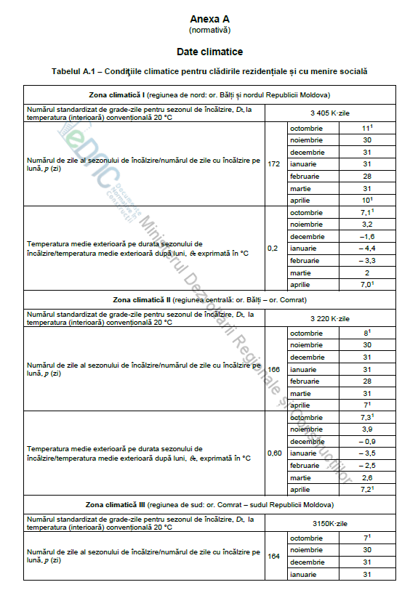

Descriere | Unitate | Valoare
Suprafața totală netă a podelelor | [m²]
Suprafața totală netă încălzită a podelelor | [m²] | 0
Volumul total net încălzit | [m³] | 0
Suprafața totală netă răcită a podelelor (în caz că există) | [m²]
Suprafața totală a pereților exteriori | [m²]
Suprafața totală a ferestrelor, din care: | [m²]
Lemn | [m²]
PVC | [m²]
Suprafața planșeului mansardei neîncălzite/acoperișului plat | [m²]
Suprafața acoperișului | [m²]
Durata sezonului de încălzire (conform NCM M.01.02:2016, Anexa A) | [zile] | 166
Temperatura medie interioară pe parcursul sezonului de încălzire (standardizată) | [°C] | 21
Temperatura exterioară medie pe parcursul sezonului de încălzire (conform NCM M.01.02:2016, Anexa A) | [°C] | 0.6
Temperatura celor mai reci 5 zile calendaristice (temperatura utilizată pentru dimensionarea sistemelor, conform SNIP 2.01.01-82) | [°C] | -16
Temperatura medie în spațiu neîncălzit închis (subsolul casei individiale, dacă există) | [°C]
Perioada de operare pe parcursul sezonului de încălzire | [ore/an] | 3984
Temperatura exterioară pe parcursul celei mai calzi zile de vară (temperatura utilizată pentru dimensionarea sistemelor). | [°C] | 39
Numărul mediu de persoane în clădire | [Nr. de persoane]
Consum specific energie termica kWh/pers/an | kWh/pers/an | #DIV/0!
Consum specfic de energie electric kWh/pers/an | kWh/pers/an | #DIV/0!

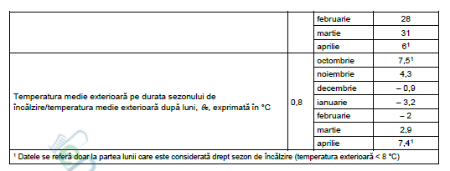

Consum
 | Vor fi prezentate datele cu privire la consumurile de energie, conform facturilor pentru uiltimii trei ani

Consumul istoric de gaze naturale
 |  |  |  |  | Caldura inferioara de ardere a gazelor naturale 9,4 kWh/m3 |  |  |  |  |  |  |  |  | газ | Tarife aprobate
Gaz natural (33.5 MJ / Nm³) |  | Anul 2021 |  |  | Anul 2022 |  |  | Anul 2023 |  |  | Media pentru ultimii 3 ani (valoare de referință) |  |  |  | lei/mii m3 | lei/ m3+TVA
Nr. | Perioada | Consum | Cheltuieli | Tarif [Lei / Nm³] | Consum | Cheltuieli | Tarif [Lei / Nm³] | Consum | Cheltuieli | Tariff [Lei / Nm³] | Consum | Cheltuieli | Tarif [Lei / kWh] |  | 4895 | 5.287 | HANRE G 88 din 16.03.2018 Publicat : 17.03.2018 în Monitorul Oficial Nr. 94
 |  | [Nm³] | [lei] |  | [Nm³] | [lei] |  | [Nm³] | [lei] |  | [kWh] | [lei] |  |  | 4298 | 4.642 | HANRE nr. 396/2020 din 28.10.2020 privind aprobarea prețurilor reglementate pentru furnizarea gazelor naturale de către S.A. „Moldovagaz
1 | Ianuarie |  |  | #DIV/0! |  |  | #DIV/0! |  |  | #DIV/0! | #DIV/0! | #DIV/0! | #DIV/0! |  | 10260 | 11.081 | HANRE nr. 503 din 09.11.2021 intră în vigoare la 1 noiembrie 2021.
2 | Februarie |  |  | #DIV/0! |  |  | #DIV/0! |  |  | #DIV/0! | #DIV/0! | #DIV/0! | #DIV/0! |  | 14060 | 15.185 | HANRE nr. 32 din 28.01.2022
3 | Martie |  |  | #DIV/0! |  |  | #DIV/0! |  |  | #DIV/0! | #DIV/0! | #DIV/0! | #DIV/0! |  | 17244 | 18.624 | c 01.06.22
4 | Aprilie |  |  | #DIV/0! |  |  | #DIV/0! |  |  | #DIV/0! | #DIV/0! | #DIV/0! | #DIV/0!
5 | Mai |  |  | #DIV/0! |  |  | #DIV/0! |  |  | #DIV/0! | #DIV/0! | #DIV/0! | #DIV/0!
6 | Iunie |  |  | #DIV/0! |  |  | #DIV/0! |  |  | #DIV/0! | #DIV/0! | #DIV/0! | #DIV/0!
7 | Iulie |  |  | #DIV/0! |  |  | #DIV/0! |  |  | #DIV/0! | #DIV/0! | #DIV/0! | #DIV/0!
8 | August |  |  | #DIV/0! |  |  | #DIV/0! |  |  | #DIV/0! | #DIV/0! | #DIV/0! | #DIV/0! | свет | Tarife aprobate
9 | Septembrie |  |  | #DIV/0! |  |  | #DIV/0! |  |  | #DIV/0! | #DIV/0! | #DIV/0! | #DIV/0! |  | lei/кВт*ч | lei/кВт*ч+TVA
10 | Octombrie |  |  | #DIV/0! |  |  | #DIV/0! |  |  | #DIV/0! | #DIV/0! | #DIV/0! | #DIV/0! |  | 2.17 | 2.604 | с 01.04.22
11 | Noiembrie |  |  | #DIV/0! |  |  | #DIV/0! |  |  | #DIV/0! | #DIV/0! | #DIV/0! | #DIV/0!
12 | Decembrie |  |  | #DIV/0! |  |  | #DIV/0! |  |  | #DIV/0! | #DIV/0! | #DIV/0! | #DIV/0!
TOTAL |  | 15916 | 79879,03 |  | 0 | 0.00 |  | 0 | 0.00 |  | #DIV/0! | #DIV/0!

Consumul istoric de energie electrica
Energie Electrică |  | Anul 2021 |  |  | Anul 2022 |  |  | Anul 2023 |  |  | Media pentru ultimii 3 ani (valoare de referință)
Nr. | Perioada | Consum | Cheltuieli | Tarif [Lei/kWh] | Consum | Cheltuieli | Tarif [Lei/kWh] | Consum | Cheltuieli | Tarif [Lei/kWh] | Consum | Cheltuieli | Tarif [Lei/kWh]
 |  | [kWh] | [lei] |  | [kWh] | [lei] |  | [kWh] | [lei] |  | [kWh] | [lei]
1 | Ianuarie |  |  | #DIV/0! |  |  | #DIV/0! |  |  | #DIV/0! | #DIV/0! | #DIV/0! | #DIV/0!
2 | Februarie |  |  | #DIV/0! |  |  | #DIV/0! |  |  | #DIV/0! | #DIV/0! | #DIV/0! | #DIV/0!
3 | Martie |  |  | #DIV/0! |  |  | #DIV/0! |  |  | #DIV/0! | #DIV/0! | #DIV/0! | #DIV/0!
4 | Aprilie |  |  | #DIV/0! |  |  | #DIV/0! |  |  | #DIV/0! | #DIV/0! | #DIV/0! | #DIV/0!
5 | Mai |  |  | #DIV/0! |  |  | #DIV/0! |  |  | #DIV/0! | #DIV/0! | #DIV/0! | #DIV/0!
6 | Iunie |  |  | #DIV/0! |  |  | #DIV/0! |  |  | #DIV/0! | #DIV/0! | #DIV/0! | #DIV/0!
7 | Iulie |  |  | #DIV/0! |  |  | #DIV/0! |  |  | #DIV/0! | #DIV/0! | #DIV/0! | #DIV/0!
8 | August |  |  | #DIV/0! |  |  | #DIV/0! |  |  | #DIV/0! | #DIV/0! | #DIV/0! | #DIV/0!
9 | Septembrie |  |  | #DIV/0! |  |  | #DIV/0! |  |  | #DIV/0! | #DIV/0! | #DIV/0! | #DIV/0!
10 | Octombrie |  |  | #DIV/0! |  |  | #DIV/0! |  |  | #DIV/0! | #DIV/0! | #DIV/0! | #DIV/0!
11 | Noiembrie |  |  | #DIV/0! |  |  | #DIV/0! |  |  | #DIV/0! | #DIV/0! | #DIV/0! | #DIV/0!
12 | Decembrie |  |  | #DIV/0! |  |  | #DIV/0! |  |  | #DIV/0! | #DIV/0! | #DIV/0! | #DIV/0!
TOTAL |  | 0 | 45291.40 |  | 0 | 0.00 |  | 0 | 0.00 |  | #DIV/0! | #DIV/0!

Consumul istoric de energie termică din SACET
Energie Termică (sistem de alimentare centralizată cu energie termică) |  | Anul 2019 |  |  | Anul 2020 |  |  | Anul 2021 |  |  | Media pentru ultimii 3 ani (valoare de referință)
Nr. | Perioada | Consum | Cheltuieli | Tarif [Lei/Gcal] | Consum | Cheltuieli | Tarif [Lei/Gcal] | Consum | Cheltuieli | Tarif [Lei/Gcal] | Consum | Cheltuieli | Tarif [Lei/kWh]
 |  | [Gcal] | [lei] |  | [Gcal] | [lei] |  | [Gcal] | [lei] |  | [kWh] | [lei]
1 | Ianuarie |  |  | #DIV/0! |  |  | #DIV/0! |  |  | #DIV/0! | 0 | #DIV/0! | #DIV/0!
2 | Februarie |  |  | #DIV/0! |  |  | #DIV/0! |  |  | #DIV/0! | 0 | #DIV/0! | #DIV/0!
3 | Martie |  |  | #DIV/0! |  |  | #DIV/0! |  |  | #DIV/0! | 0 | #DIV/0! | #DIV/0!
4 | Aprilie |  |  | #DIV/0! |  |  | #DIV/0! |  |  | #DIV/0! | 0 | #DIV/0! | #DIV/0!
5 | Mai |  |  | #DIV/0! |  |  | #DIV/0! |  |  | #DIV/0! | 0 | #DIV/0! | #DIV/0!
6 | Iunie |  |  | #DIV/0! |  |  | #DIV/0! |  |  | #DIV/0! | 0 | #DIV/0! | #DIV/0!
7 | Iulie |  |  | #DIV/0! |  |  | #DIV/0! |  |  | #DIV/0! | 0 | #DIV/0! | #DIV/0!
8 | August |  |  | #DIV/0! |  |  | #DIV/0! |  |  | #DIV/0! | 0 | #DIV/0! | #DIV/0!
9 | Septembrie |  |  | #DIV/0! |  |  | #DIV/0! |  |  | #DIV/0! | 0 | #DIV/0! | #DIV/0!
10 | Octombrie |  |  | #DIV/0! |  |  | #DIV/0! |  |  | #DIV/0! | 0 | #DIV/0! | #DIV/0!
11 | Noiembrie |  |  | #DIV/0! |  |  | #DIV/0! |  |  | #DIV/0! | 0 | #DIV/0! | #DIV/0!
12 | Decembrie |  |  | #DIV/0! |  |  | #DIV/0! |  |  | #DIV/0! | 0 | #DIV/0! | #DIV/0!
TOTAL |  | 0 | 0 | 0 | 0 | 0 | 0 | 0 | 0 | 0 | 0 | #DIV/0!

Valorile U
 | Planșeu acoperiş plat (existent)- Acoperiș 1 |  |  |  |  |  | Planșeu acoperiş plat - după izolarea termică
Straturi |  | Grosimea straturilor | Conductibilitatea termică |  | Rezistență termică | Straturi |  | Grosimea straturilor | Conductibilitatea termică |  | Rezistență termică | Valoarea maximă a coeficientului de transfer termic (valoarea U) | Rezistența termică a suprafeței din Interior / Exterior [m²K/W] - SM SR EN ISO 6946
 |  |  |  |  |  |  |  |  |  |  |  |  | Rezistența termică a suprafeței în m2K/W | Rint | Rext
 |  | [m] | [W/mK] |  | [m²K/W] |  |  | [m] | [W/mK] |  | [m²K/W] | [W/m²K]
1 |  |  |  |  |  | 1 | Tencuială interioară |  | 0.7 |  | 0.00 |  | Element vertical (de ex. perete) în contact cu mediu exterior | 0.115 | 0.040
2 |  |  |  |  |  | 2 | Beton armat | 0.4 | 1.92 |  | 0.21 |  | Perete în contact cu spațiu neîncălzit | 0.115 | 0.115
3 |  |  |  |  |  | 3 | Polistiren expandat EPS | 0.19 | 0.038 |  | 5.00 |  | Perete (vertical) în contact cu sol | 2.100 | 0.000
4 |  |  |  |  |  | 4 |  |  |  |  |  |  | Acoperiș în contact cu mediu exterior | 0.115 | 0.040
5 |  |  |  |  |  | 5 |  |  |  |  |  |  | Tavan sub spațiul neîncălzit | 0.115 | 0.083
6 |  |  |  |  |  | 6 |  |  |  |  |  |  | Podea asupra spațiului deschis | 0.115 | 0.040
Total |  | 0 |  |  | 0.00 | Total |  | 0.59 |  |  | 5.21 |  | Podea asupra spațiului neîncălzit (subsol) | 0.115 | 0.166 | Material de construcție | λ,W/(m∙K)
Rezistența termică a suprafeței din interior |  |  | Rint | [m²K/W] | 0.115 | Rezistența termică a suprafeței din interior |  |  | Rint | [m²K/W] | 0.115 |  | Podea în contact cu sol | 2.100 | 0.000 | Tencuială interioară | 0.7
Rezistența termică a suprafeței din exterior |  |  | Rext | [m²K/W] | 0.040 | Rezistența termică a suprafeței din exterior |  |  | Rext | [m²K/W] | 0.040 |  |  |  |  | Tencuială exterioară | 0.76
Coeficientul transferului termic (valoarea U) |  |  |  | [W/m²K] | 6.45 | Coeficientul transferului termic (valoarea U) |  |  |  | [W/m²K] | 0.19 | 0.2 |  |  |  | Beton armat | 1.92
 |  |  |  |  |  |  |  |  |  |  | Corect |  |  |  |  | Beton cu polistiren G-Sort | 0.07
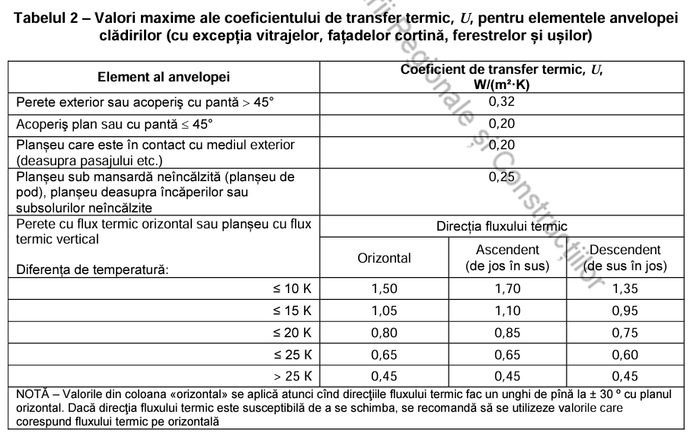
 |  |  |  |  |  |  |  |  |  |  |  |  |  |  |  | Bitumo-polimerice | 0.27
 | Planșeu acoperiș șarpant (podeaua mansardei neîncălzite) - Existent - Acoperiș 2 |  |  |  |  |  | Planșeu acoperiș șarpant (podeaua mansardei neîncălzite) - după izolarea termică |  |  |  |  |  |  |  |  | Lemn - pin | 0.29
Straturi |  | Grosimea straturilor | Conductibilitatea termică |  | Rezistență termică | Straturi |  | Grosimea straturilor | Conductibilitatea termică |  | Rezistență termică | Valoarea maximă a coeficientului de transfer termic (valoarea U) |  |  |  | Mozaică | 1.74
 |  |  |  |  |  |  |  |  |  |  |  |  |  |  |  | Marmură | 2.91
 |  | [m] | [W/mK] |  | [m²K/W] |  |  | [m] | [W/mK] |  | [m²K/W] | [W/m²K] |  |  |  | Granit | 3.49
1 |  |  |  |  |  | 1 |  |  |  |  |  |  |  |  |  | Mortar ciment/nisip | 0.76
2 |  |  |  |  |  | 2 |  |  |  |  |  |  |  |  |  | Piatră de călcar | 0.73
3 |  |  |  |  |  | 3 |  |  |  |  |  |  |  |  |  | Cărămidă plină | 0.7
4 |  |  |  |  |  | 4 |  |  |  |  |  |  |  |  |  | Cărămidă cu goluri | 0.58
5 |  |  |  |  |  | 5 |  |  |  |  |  |  |  |  |  | Linoleum | 0.35
6 |  |  |  |  |  | 6 |  |  |  |  |  |  |  |  |  | Argilă expandată | 0.17
Total |  | 0 |  |  | 0.00 | Total |  | 0 |  |  | 0.00 |  |  |  |  | Faianță | 1.1
Rezistența termică a suprafeței din interior |  |  | Rint | [m²K/W] | 0.115 | Rezistența termică a suprafeței din interior |  |  | Rint | [m²K/W] | 0.115 |  |  |  |  | Strat de lut cu paie | 0.65
Rezistența termică a suprafeței din exterior |  |  | Rext | [m²K/W] | 0.083 | Rezistența termică a suprafeței din exterior |  |  | Rext | [m²K/W] | 0.083 |  |  |  |  | Polistiren expandat EPS | 0.038
Coeficientul transferului termic (valoarea U) |  |  |  | [W/m²K] | 5.05 | Coeficientul transferului termic (valoarea U) |  |  |  | [W/m²K] | 5.05 | 0.25 |  |  |  | Polistiren extrudat XPS | 0.035
 |  |  |  |  |  |  |  |  |  |  | Măriți grosimea materialului termoizolant |  |  |  |  | Vată minerală MW | 0.038
 |  |  |  |  |  |  |  |  |  |  |  |  |  |  |  | Placă de oxid de magneziu | 0.21
 | Perete exterior existent- Perete 1 |  |  |  |  |  | Perete exterior după izolarea termică |  |  |  |  |  |  |  |  | lut lemn | 0.5
Straturi |  | Grosimea straturilor | Conductibilitatea termică |  | Rezistență termică | Straturi |  | Grosimea straturilor | Conductibilitatea termică |  | Rezistență termică | Valoarea maximă a coeficientului de transfer termic (valoarea U)
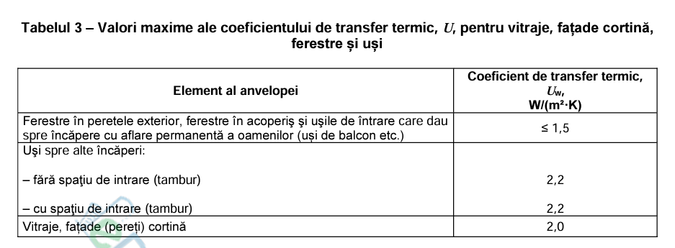
 |  | [m] | [W/mK] |  | [m²K/W] |  |  | [m] | [W/mK] |  | [m²K/W] | [W/m²K]
1 |  |  |  |  |  | 1
2 |  |  |  |  |  | 2
3 |  |  |  |  |  | 3
4 |  |  |  |  |  | 4
5 |  |  |  |  |  | 5
6 |  |  |  |  |  | 6
Total |  | 0 |  |  | 0.00 | Total |  | 0 |  |  | 0.00
Rezistența termică a suprafeței din interior |  |  | Rint | [m²K/W] | 0.115 | Rezistența termică a suprafeței din interior |  |  | Rint | [m²K/W] | 0.115
Rezistența termică a suprafeței din exterior |  |  | Rext | [m²K/W] | 0.040 | Rezistența termică a suprafeței din exterior |  |  | Rext | [m²K/W] | 0.040
Coeficientul transferului termic (valoarea U) |  |  |  | [W/m²K] | 6.45 | Coeficientul transferului termic (valoarea U) |  |  |  | [W/m²K] | 6.45 | 0.25
 |  |  |  |  |  |  |  |  |  |  | Măriți grosimea materialului termoizolant

 | Perete soclu existent în contact cu mediul exterior - Soclu 1 |  |  |  |  | Perete soclu existent în contact cu mediul exterior, după izolarea termică
Straturi |  | Grosimea straturilor | Conductibilitatea termică |  | Rezistență termică | Straturi |  | Grosimea straturilor | Conductibilitatea termică |  | Rezistență termică | Valoarea maximă a coeficientului de transfer termic (valoarea U)

 |  | [m] | [W/mK] |  | [m²K/W] |  |  | [m] | [W/mK] |  | [m²K/W] | [W/m²K]
1 |  |  |  |  |  | 1
2 |  |  |  |  |  | 2
3 |  |  |  |  |  | 3
4 |  |  |  |  |  | 4
5 |  |  |  |  |  | 5
6 |  |  |  |  |  | 6
Total |  | 0 |  |  | 0.00 | Total |  | 0 |  |  | 0.00
Rezistența termică a suprafeței din interior |  |  | Rint | [m²K/W] | 0.115 | Rezistența termică a suprafeței din interior |  |  | Rint | [m²K/W] | 0.115
Rezistența termică a suprafeței din exterior |  |  | Rext | [m²K/W] | 0.040 | Rezistența termică a suprafeței din exterior |  |  | Rext | [m²K/W] | 0.040
Coeficientul transferului termic (valoarea U) |  |  |  | [W/m²K] | 6.45 | Coeficientul transferului termic (valoarea U) |  |  |  | [W/m²K] | 6.45 | 0.25
 |  |  |  |  |  |  |  |  |  |  | Măriți grosimea materialului termoizolant
 | Perete soclu existent în contact cu solul - Soclu 2 |  |  |  |  | Perete soclu existent în contact cu solul, după izolarea termică
Straturi |  | Grosimea straturilor | Conductibilitatea termică |  | Rezistență termică | Straturi |  | Grosimea straturilor | Conductibilitatea termică |  | Rezistență termică | Valoarea maximă a coeficientului de transfer termic (valoarea U)

 |  | [m] | [W/mK] |  | [m²K/W] |  |  | [m] | [W/mK] |  | [m²K/W] | [W/m²K]
1 |  |  |  |  |  | 1
2 |  |  |  |  |  | 2
3 |  |  |  |  |  | 3
4 |  |  |  |  |  | 4
5 |  |  |  |  |  | 5
6 |  |  |  |  |  | 6
Total |  | 0 |  |  | 0.00 | Total |  | 0 |  |  | 0.00
Rezistența termică a suprafeței din interior |  |  | Rint | [m²K/W] | 2.100 | Rezistența termică a suprafeței din interior |  |  | Rint | [m²K/W] | 2.100
Rezistența termică a suprafeței din exterior |  |  | Rext | [m²K/W] | 0.000 | Rezistența termică a suprafeței din exterior |  |  | Rext | [m²K/W] | 0.000
Coeficientul transferului termic (valoarea U) |  |  |  | [W/m²K] | 0.48 | Coeficientul transferului termic (valoarea U) |  |  |  | [W/m²K] | 0.48 | 0.25
 |  |  |  |  |  |  |  |  |  |  | Măriți grosimea materialului termoizolant
 | Podea existentă asupra spațiului neincălzit (subsol) - Podea 1 |  |  |  |  | Podea asupra spațiului neincălzit (subsol), după izolarea termică
Straturi |  | Grosimea straturilor | Conductibilitatea termică |  | Rezistență termică | Straturi |  | Grosimea straturilor | Conductibilitatea termică |  | Rezistență termică | Valoarea maximă a coeficientului de transfer termic (valoarea U)

 |  | [m] | [W/mK] |  | [m²K/W] |  |  | [m] | [W/mK] |  | [m²K/W] | [W/m²K]
1 |  |  |  |  |  | 1
2 |  |  |  |  |  | 2
3 |  |  |  |  |  | 3
4 |  |  |  |  |  | 4
5 |  |  |  |  |  | 5
6 |  |  |  |  |  | 6
Total |  | 0 |  |  | 0.00 | Total |  | 0 |  |  | 0.00
Rezistența termică a suprafeței din interior |  |  | Rint | [m²K/W] | 0.115 | Rezistența termică a suprafeței din interior |  |  | Rint | [m²K/W] | 0.115
Rezistența termică a suprafeței din exterior |  |  | Rext | [m²K/W] | 0.166 | Rezistența termică a suprafeței din exterior |  |  | Rext | [m²K/W] | 0.166
Coeficientul transferului termic (valoarea U) |  |  |  | [W/m²K] | 3.56 | Coeficientul transferului termic (valoarea U) |  |  |  | [W/m²K] | 3.56 | 0.25
 |  |  |  |  |  |  |  |  |  |  | Măriți grosimea materialului termoizolant

 | Podea existentă în contact cu solul - Podea 2 |  |  |  |  | Podea existentă, în contact cu solul, după izolarea termică
Straturi |  | Grosimea straturilor | Conductibilitatea termică |  | Rezistență termică | Straturi |  | Grosimea straturilor | Conductibilitatea termică |  | Rezistență termică | Valoarea maximă a coeficientului de transfer termic (valoarea U)

 |  | [m] | [W/mK] |  | [m²K/W] |  |  | [m] | [W/mK] |  | [m²K/W] | [W/m²K]
1 |  |  |  |  |  | 1
2 |  |  |  |  |  | 2
3 |  |  |  |  |  | 3
4 |  |  |  |  |  | 4
5 |  |  |  |  |  | 5
6 |  |  |  |  |  | 6
Total |  | 0 |  |  | 0.00 | Total |  | 0 |  |  | 0.00
Rezistența termică a suprafeței din interior |  |  | Rint | [m²K/W] | 2.100 | Rezistența termică a suprafeței din interior |  |  | Rint | [m²K/W] | 2.100
Rezistența termică a suprafeței din exterior |  |  | Rext | [m²K/W] | 0.000 | Rezistența termică a suprafeței din exterior |  |  | Rext | [m²K/W] | 0.000
Coeficientul transferului termic (valoarea U) |  |  |  | [W/m²K] | 0.48 | Coeficientul transferului termic (valoarea U) |  |  |  | [W/m²K] | 0.48 | 0.25
 |  |  |  |  |  |  |  |  |  |  | Măriți grosimea materialului termoizolant

Indicatorii financiari
 | Rata de actualizare | 0,04
 | Izolare termica a pereților exteriori (acest tabel va fi elaborat pentru fiecare masura de EE/SER propusa)
Măsura nr. 1: Izolare termica a acoperișului
Nr. | Indicatori | 2024 | 2025 | 2026 | 2027 | 2028 | 2029 | 2030 | 2031 | 2032 | 2033 | 2034 | 2035 | 2036 | 2037 | 2038 | 2039 | 2040 | 2041 | 2042 | 2043 | 2044
1 | Investiții |  |  |  |  |  |  |  |  |  |  |  |  |  |  |  |  |  |  |  |  |  | Izolare termica a pereílor exteriori
1.1 | Investiție inițială estimată (I), [MDL] | 1 |  |  |  |  |  |  |  |  |  |  |  |  |  |  |  |  |  |  |  |  | Investiție inițială estimată (I), [MDL] | 1
1.2 | Costul de mentenanță (CM), [MDL] |  | 0 | 0 | 0 | 0 | 0 | 0 | 0 | 0 | 0 | 0 | 0 | 0 | 0 | 0 | 0 | 0 | 0 | 0 | 0 | 0 | Economii standard nete actualizate, [MDL] | #DIV/0! | #DIV/0! | #DIV/0! | #DIV/0! | #DIV/0! | #DIV/0! | #DIV/0! | #DIV/0! | #DIV/0! | #DIV/0! | #DIV/0! | #DIV/0! | #DIV/0! | #DIV/0! | #DIV/0! | #DIV/0! | #DIV/0! | #DIV/0! | #DIV/0! | #DIV/0!
2 | Economii |  |  |  |  |  |  |  |  |  |  |  |  |  |  |  |  |  |  |  |  |  | Economii actualizate standardizate nete acumulate, [MDL] | #DIV/0! | #DIV/0! | #DIV/0! | #DIV/0! | #DIV/0! | #DIV/0! | #DIV/0! | #DIV/0! | #DIV/0! | #DIV/0! | #DIV/0! | #DIV/0! | #DIV/0! | #DIV/0! | #DIV/0! | #DIV/0! | #DIV/0! | #DIV/0! | #DIV/0! | #DIV/0!
2.1 | Economii standard brute, [MDL] | 0 | #DIV/0! | #DIV/0! | #DIV/0! | #DIV/0! | #DIV/0! | #DIV/0! | #DIV/0! | #DIV/0! | #DIV/0! | #DIV/0! | #DIV/0! | #DIV/0! | #DIV/0! | #DIV/0! | #DIV/0! | #DIV/0! | #DIV/0! | #DIV/0! | #DIV/0! | #DIV/0!
Fluxul de numerar
 | Investiție inițială estimată (I), [MDL]
2.2 | Economii reale brute, [MDL] | 0 | #DIV/0! | #DIV/0! | #DIV/0! | #DIV/0! | #DIV/0! | #DIV/0! | #DIV/0! | #DIV/0! | #DIV/0! | #DIV/0! | #DIV/0! | #DIV/0! | #DIV/0! | #DIV/0! | #DIV/0! | #DIV/0! | #DIV/0! | #DIV/0! | #DIV/0! | #DIV/0!
2.3 | Economii standard nete, [MDL] | (1) | #DIV/0! | #DIV/0! | #DIV/0! | #DIV/0! | #DIV/0! | #DIV/0! | #DIV/0! | #DIV/0! | #DIV/0! | #DIV/0! | #DIV/0! | #DIV/0! | #DIV/0! | #DIV/0! | #DIV/0! | #DIV/0! | #DIV/0! | #DIV/0! | #DIV/0! | #DIV/0!
2.4 | Economii reale nete, [MDL] | (1) | #DIV/0! | #DIV/0! | #DIV/0! | #DIV/0! | #DIV/0! | #DIV/0! | #DIV/0! | #DIV/0! | #DIV/0! | #DIV/0! | #DIV/0! | #DIV/0! | #DIV/0! | #DIV/0! | #DIV/0! | #DIV/0! | #DIV/0! | #DIV/0! | #DIV/0! | #DIV/0!
3 | Indicatorii financiari
3.1 | Economii standard nete actualizate, [MDL] | (1) | #DIV/0! | #DIV/0! | #DIV/0! | #DIV/0! | #DIV/0! | #DIV/0! | #DIV/0! | #DIV/0! | #DIV/0! | #DIV/0! | #DIV/0! | #DIV/0! | #DIV/0! | #DIV/0! | #DIV/0! | #DIV/0! | #DIV/0! | #DIV/0! | #DIV/0! | #DIV/0!
3.2 | Economii reale nete actualizate, [MDL] | (1) | #DIV/0! | #DIV/0! | #DIV/0! | #DIV/0! | #DIV/0! | #DIV/0! | #DIV/0! | #DIV/0! | #DIV/0! | #DIV/0! | #DIV/0! | #DIV/0! | #DIV/0! | #DIV/0! | #DIV/0! | #DIV/0! | #DIV/0! | #DIV/0! | #DIV/0! | #DIV/0!
3.3 | Valoarea Netă Actualizată (VNA¹) din economii standardizate, [MDL] | #DIV/0!
3.4 | Valoarea Netă Actualizată (VNA2) din economii reale, [MDL] | #DIV/0!
3.5 | Economii actualizate standardizate nete acumulate, [MDL] | (1) | #DIV/0! | #DIV/0! | #DIV/0! | #DIV/0! | #DIV/0! | #DIV/0! | #DIV/0! | #DIV/0! | #DIV/0! | #DIV/0! | #DIV/0! | #DIV/0! | #DIV/0! | #DIV/0! | #DIV/0! | #DIV/0! | #DIV/0! | #DIV/0! | #DIV/0! | #DIV/0!
3.6 | Economii actualizate reale nete acumulate, [MDL] | (1) | #DIV/0! | #DIV/0! | #DIV/0! | #DIV/0! | #DIV/0! | #DIV/0! | #DIV/0! | #DIV/0! | #DIV/0! | #DIV/0! | #DIV/0! | #DIV/0! | #DIV/0! | #DIV/0! | #DIV/0! | #DIV/0! | #DIV/0! | #DIV/0! | #DIV/0! | #DIV/0!
3.7 | Perioada de rambursare actualizată în baza condițiilor standardizate [ani] | #DIV/0!
3.8 | Perioada de rambursare actualizată reală [ani] | #DIV/0!
NOTĂ: 1. Perioada de calcul de 20 ani este adoptată reieșind din perioada de viață (termenul de exploatare) minimă a sistemelor tehnice incluse în măsura de eficiența energetică respectivă, astfel încît perioada de calcul să fie mai mică sau egală cu perioada de viață a sistemelor tehnice. 2. Pentru calcul a fost adoptată rata de actualizare de 4% anual (poate varia in functie de produsul de finantare aprobat prin ordinul Centrului Naíonal pentru Energie Durabila), în conformitate cu practicile internaționale. 3. Costurile de mentenanță sînt determinate în % din costurile de investiție inițiale, în conformitate cu prevederile standardului european SM SR EN 15459:2011 ”Performanța energetică a clădirilor. Procedură de evaluare economică a sistemelor energetice din clădiri”. Costurile de mentenanță cu valoarea ”0” semnifică faptul că sistemele tehnice (în special, elementele anvelopei clădirii) nu necesită investiții substanțiale pe parcursul perioadei de viață pentru a le menține în starea funcțională inițială (performanța lor inițială). 4. Pentru calcul a fost adoptată rata anuală de creștere a prețurilor la resurse energetice în valoare de 2,8% - pentru gaze naturale și 2% - pentru energie electrică, în conformitate cu Anexa II la Regulamentul delegat (UE) NR. 244/2012 al Comisiei din 16 ianuarie 2012 ”De completare a Directivei 2010/31/UE a Parlamentului European și a Consiliului privind performanța energetică a clădirilor prin stabilirea unui cadru metodologic comparativ de calcul al nivelurilor optime, din punctul de vedere al costurilor, ale cerințelor minime de performanță energetică a clădirilor și a elementelor acestora” și Capitolul 9 la ”Orientări nr. 2012/C115/01 privind Regulamentul delegat (UE) nr. 244/2012 al Comisiei din 16 ianuarie 2012 de completare a Directivei 2010/31/UE a Parlamentului European și a Consiliului privind performanța energetică a clădirilor prin stabilirea unui cadru metodologic comparativ de calcul al nivelurilor optime, din punctu

Nota. Rata prognozată a inflației, conform CBTM 2024-2026 - Cadrului Bugetar pe Termen Mediu - https://mf.gov.md/ro/buget/cadrul-bugetar-pe-termen-mediu, în medie anuală în 2024 = 5,5%, în 2025 = 5%.

PV
Stistemul PV pentru consumului de energiei electrică a gospodăriei casnice

Caracteristici sistem |  |  |  | Valoare |  | Nr. | Caracteristici sistem PV | Valoare
Consum actual de energie electrică, kWh/an |  |  |  | #DIV/0! |  | 1 | Tip panou PV | XXXXX 500 W
Putere sistem PV necesar, kWp |  |  |  | 7 | miscorati puterea sistemului PV | 2 | Putere unitara PV, W | 500
Consum de energie electrică după renovare, kWh/an |  |  |  | 4,000 |  | 3 | Lungime panou PV, m | 2
Putere necesară pentru sistem PV, kWp |  |  |  | 4 | Corect | 4 | Lățime panou PV, m | 1
 |  |  |  |  |  | 5 | Putere nominala invertor AC, kW | 3
Caracteristici sistem |  |  |  | Valoare |  | 6 | Putere maximală invertor DC, kW
Suprafața acoperișului destinat pentru sistem PV, m2 |  |  |  |  |  | 7 | Numar de panouri, unități | 8
Unghiul de înclinație a panourilor, grade |  |  |  |  |  | 8 | Suprafața necesară, m2
Orientarea panourilor PV (azimutul), grade |  |  |  |  |  | 9 | Putere sistem solar, kWp | 4
Puterea contractată, kW |  |  |  | 5 |  | 10 | Pierderi totale ale sistemului (din PVGIS) | 0

Coordonatele geografice din PVGIS |  |  | https://re.jrc.ec.europa.eu/pvg_tools/en/ |  |  |  | Din PVGIS
Latitudinea |  | ZZ.XXXXXX |  |  |  |  | 1 | Slope [o] | 14
Longitudinea |  | ZZ.XXXXXX |  |  |  |  | 2 | Azimuth [o] | 0

Nr. | Luna | Producția lunară de energie, kWh
1 | Ian | 31
2 | Feb | 47
3 | Mar | 93
4 | Apr | 115
5 | Mai | 135
6 | Iun | 146
7 | Iul | 144
8 | Aug | 137
9 | Sep | 110
10 | Oct | 75
11 | Noi | 42
12 | Dec | 33
13 | TOTAL | 1,108

Nr. | Luna | Consumul de energie din rețea, kWh | Energia generată de sistemul PV, kWh | Economii estimate, kWh | Consum adițional din rețea, kWh | Surplus Livrat în rețea, kWh
1 | Aprilie | #DIV/0! | 460 | #DIV/0! | #DIV/0! | #DIV/0!
2 | Mai | #DIV/0! | 540 | #DIV/0! | #DIV/0! | #DIV/0!
3 | Iunie | #DIV/0! | 584 | #DIV/0! | #DIV/0! | #DIV/0!
4 | Iulie | #DIV/0! | 576 | #DIV/0! | #DIV/0! | #DIV/0!
5 | August | #DIV/0! | 548 | #DIV/0! | #DIV/0! | #DIV/0!
6 | Septembrie | #DIV/0! | 440 | #DIV/0! | #DIV/0! | #DIV/0!
7 | Octombrie | #DIV/0! | 300 | #DIV/0! | #DIV/0! | #DIV/0!
8 | Noiembrie | #DIV/0! | 168 | #DIV/0! | #DIV/0! | #DIV/0!
9 | Decembrie | #DIV/0! | 132 | #DIV/0! | #DIV/0! | #DIV/0!
10 | Ianuarie | #DIV/0! | 124 | #DIV/0! | #DIV/0! | #DIV/0!
11 | Februarie | #DIV/0! | 188 | #DIV/0! | #DIV/0! | #DIV/0!
12 | Martie | #DIV/0! | 372 | #DIV/0! | #DIV/0! | #DIV/0!
13 | Total | #DIV/0! | 4,432 | #DIV/0! | #DIV/0! | #DIV/0!

Colectoare solare
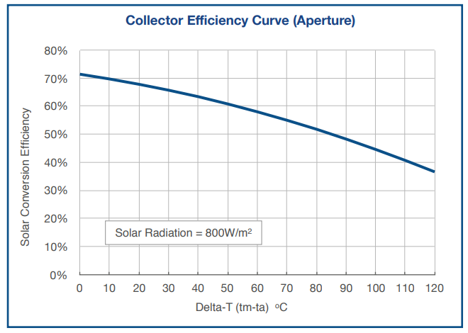
Sistem solar de preparare a ACM
Nr. | Caracteristici sistem colector | Valoare | Sursa
1 | Tip colector termic solar | XXXXXX | Catalog
2 | Putere unitara colector, W | x.zzz | Catalog
3 | Lungime colector, m | x.zzz | Catalog
4 | Lățime colector, m | x.zzz | Catalog
5 | Randament | XX% | Catalog
6 | Coeficient de pierderi | X% | Catalog
7 | Putere termică necesară, kW | 0% | calculează
8 | Numar de colectoare, unități | #VALUE! | calculează
9 | Suprafața necesară, m2 | #VALUE! | calculează
10 | Putere sistem, kW | #VALUE! | calculează
11 | Volumul vasului de acumulare | 0.00 | calculează

Din PVGIS
- | Slope [o] | XX | Lat | xx.zzzzzz
- | Azimuth [o] | xx | Long | xx.zzzzzz
Nr. | Luna | In plane irradiation, kWh/m2 | Cantitatea de energie produsă, kWh | Consum final pentru ACM, kWh | Energie electrica/gaz aditionala, kWh | Coef de utilizare energie electrica/gaz in sezon încalzire, % | Coef de utilizare energie electrica/gaz in sezon de racire, %
1 | Ianuarie | 41 | #VALUE! | 0 | #VALUE! | 0 | -
2 | Februarie | 59 | #VALUE! | 0 | #VALUE! | 0 | -
3 | Martie | 121 | #VALUE! | 0 | #VALUE! | 0 | -
4 | Aprilie | 155 | #VALUE! | 0 | #VALUE! | - | 0
5 | Mai | 176 | #VALUE! | 0 | #VALUE! | - | 0
6 | Iunie | 199 | #VALUE! | 0 | #VALUE! | - | 0
7 | Iulie | 200 | #VALUE! | 0 | #VALUE! | - | 0
8 | August | 198 | #VALUE! | 0 | #VALUE! | - | 0
9 | Septembrie | 145 | #VALUE! | 0 | #VALUE! | - | 0
10 | Octombrie | 110 | #VALUE! | 0 | #VALUE! | 0 | -
11 | Noiembrie | 60 | #VALUE! | 0 | #VALUE! | 0 | -
12 | Decembrie | 40 | #VALUE! | 0 | #VALUE! | 0 | -
13 | TOTAL | 1,504 | #VALUE! | 0 | #VALUE! | 0 | 0

